1월_정산내역서
네이버 프렌즈 어드민 > Comic > [시리즈] 매출 통계(이용권 포함) > [CP용] 정산내역서 > 내역 확인 후 세금계산서 정발행
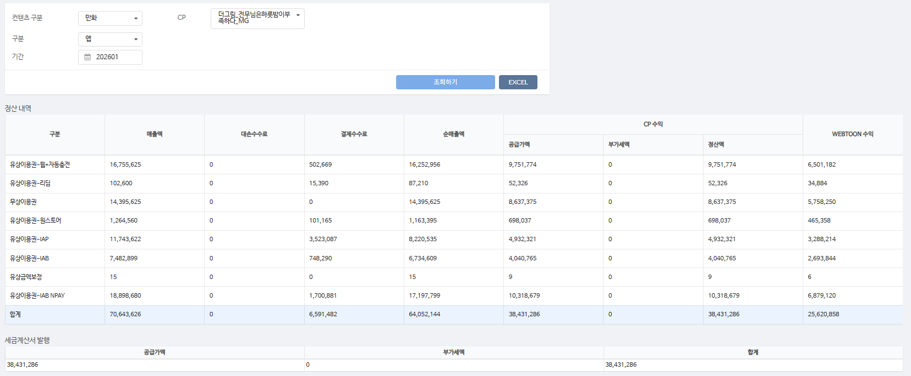
구분 | 매출액 | 대손수수료 | 결제수수료 | 순매출액 | CP 공급가액 | CP 부가세액 | CP 정산액 | WEBTOON 수익
유상이용권-웹+자동충전 | 16,755,625 | - | 502,669 | 16,252,956 | 9,751,774 | - | 9,751,774 | 6,501,182 | 3%
유상이용권-리딤 | 102,600 | - | 15,390 | 87,210 | 52,326 | - | 52,326 | 34,884 | 15%
무상이용권 | 14,395,625 | - | - | 14,395,625 | 8,637,375 | - | 8,637,375 | 5,758,250 | 0%
유상이용권-원스토어 | 1,264,560 | - | 101,165 | 1,163,395 | 698,037 | - | 698,037 | 465,358 | 8%
유상이용권-IAP | 11,743,622 | - | 3,523,087 | 8,220,535 | 4,932,321 | - | 4,932,321 | 3,288,214 | 30%
유상이용권-IAB | 7,482,899 | - | 748,290 | 6,734,609 | 4,040,765 | - | 4,040,765 | 2,693,844 | 10%
유상금액보정 | 15 | - | - | 15 | 9 | - | 9 | 6 | 0%
유상이용권-IAB NPAY | 18,898,680 | - | 1,700,881 | 17,197,799 | 10,318,679 | - | 10,318,679 | 6,879,120 | 9%
합계 | 70,643,626 | - | 6,591,482 | 64,052,144 | 38,431,286 | - | 38,431,286 | 25,620,858

구분 | 매출액 | 대손수수료 | 결제수수료 | 순매출액 | CP 공급가액 | CP 부가세액 | CP 정산액 | WEBTOON 수익
유상이용권-IAB NPAY | 10,200 | - | 918 | 9,282 | 5,569 | - | 5,569 | 3,713 | 9%
유상이용권-IAB | 13,854 | - | 1,385 | 12,469 | 7,481 | - | 7,481 | 4,988 | 10%
무상이용권 | 24,110 | - | - | 24,110 | 14,466 | - | 14,466 | 9,644 | 0%
유상이용권-원스토어 | 6,360 | - | 509 | 5,851 | 3,511 | - | 3,511 | 2,340 | 8%
유상이용권-IAP | 6,960 | - | 2,088 | 4,872 | 2,923 | - | 2,923 | 1,949 | 30%
유상이용권-웹+자동충전 | 220,300 | - | 6,609 | 213,691 | 128,215 | - | 128,215 | 85,476 | 3%
합계 | 281,784 | - | 11,509 | 270,275 | 162,165 | - | 162,165 | 108,110

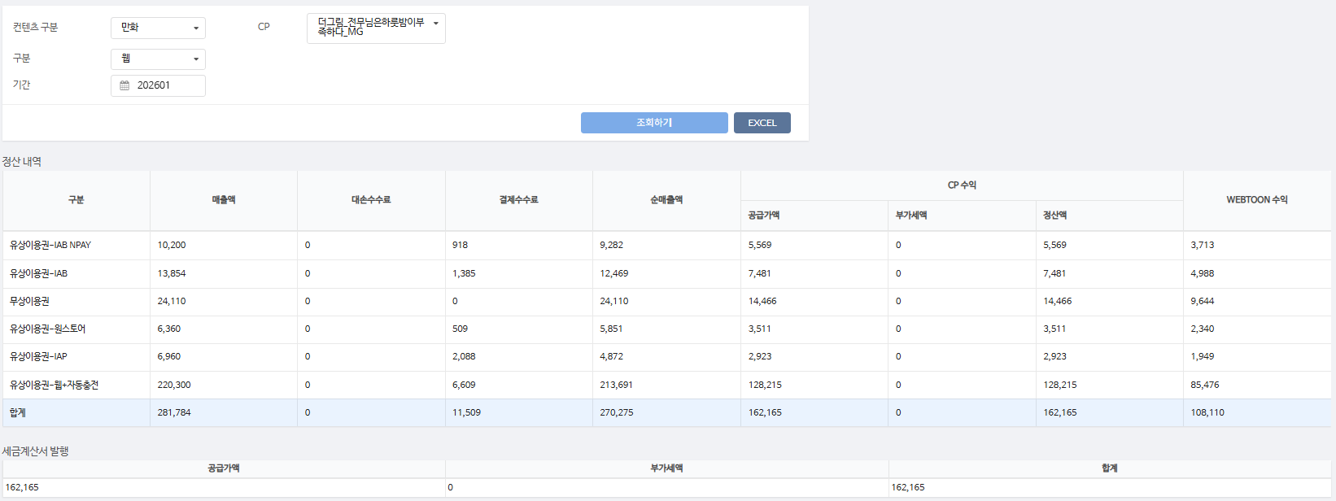
총 합계 | 70,925,410 | - | 6,602,991 | 64,322,419 | 38,593,451 | - | 38,593,451 | 25,728,968

 | TRUE |  | TRUE | TRUE | TRUE | TRUE | TRUE

